履歴書_フォーマット
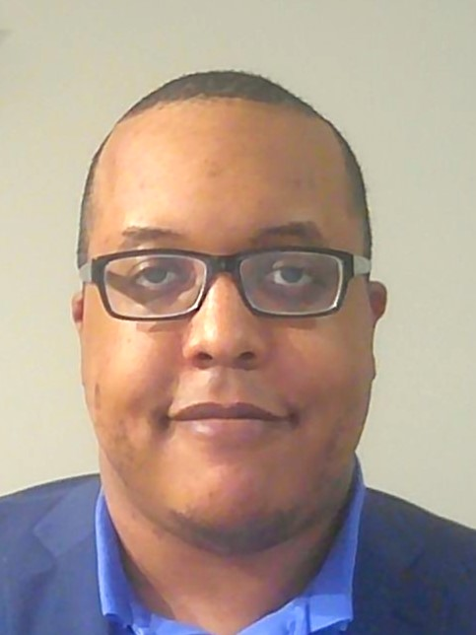
写真をはる位置
写真をはる必要が
ある場合
1．縦 36～40mm
横 24～30mm
2.本人単身胸から上
3.裏面のりづけ
履 歴 書
 |  |  | 2023年 4月 5日現在 |  |  |  | 年 | 月 | 学 歴 ・ 職 歴 （各別にまとめて書く）

ふりがな | のうるず ぷれすとん |  |  |  |  |  | 2020 | 7 | 計算機科学の独学とオープンソース＝コミュニティーでの開発希望により6か月のアルバイト

氏 名 | Nalls Preston |  |  |  |  |  | 2021 | ４ | Addison Groupにウエブ開発者として大学（秘）のIT部に基づく緊急契約 （2021年6月まで）

 |  |  |  |  |  |  | 2021 | 8 | KDDIアメリカにアプリケーションエンジニアとして短期契約 （2021年10月まで）

 |  |  |  |  |  |  | 2021 | 10 | 計算機科学の独学とオープンソース＝コミュニティーでの開発 3か月継続

国籍 | アメリカ合衆国 |  | 生年月日（年齢） | （個人情報） | 性別 | ㊚ ・ 女 | 2022 | 1 | ソフトウエア・テクノロジー・グループ 入社

ふりがな | （個人情報） |  |  |  | 電話 |  |  |  | Scripted部 Angularとフロントエンドエンジニアリングのコンサルタント職
 |  |  |  |  | （個人情報）
現住所 | （個人情報） |  |  |  |  |  | 2023 | 2 | Practice部 Reactとフロントエンド担当
 |  |  |  |  | メールアドレス
 |  |  |  |  | （個人情報）

ふりがな |  |  |  |  | 電話
 |  |  |  |  |  |  | 年 | 月 | 免 許 ・ 資 格
連絡先 | 〒 |  | (現住所以外に連絡を希望する場合のみ記入)
 |  |  |  |  | メールアドレス |  | 2013 | 2 | 日本語能力試験 N2（新２級）合格
 | （個人情報）

年 | 月 | 学 歴 ・ 職 歴 （各別にまとめて書く）

 |  | 学歴

2007 | 5 | テネシー州立フランクリン高等学校 卒業

2007 | 8 | ミドル・テネシー州立大学 経済学部 入学

2008 | 8 | 2008年12月まで日本の関西外国語大学に 4か月交換留学で日本語と日本文化を勉強

2012 | 6 | 日本の福島大学に 10日ボランティアプログラムで文化交換活動
 |  |  |  |  |  |  | 特技、自己PRなど |  |  | 通勤時間
2012 | 12 | ミドル・テネシー州立大学 マスコミ学部 美術学部 日本語副専攻 卒業 |  |  |  |  | フロントエンド（AngularもReactも）エンジニアリングとアーキテクチャーだけではなくUI/UXのデザインと開発も経験してきております。日常と基本的なビジネスの日本語だけではなく、抽象的な言葉に含まれる会話もよく理解して道理的な会話の経験もしてきております。 |  |  | ０時間

2015 | ８ | ミドル・テネシー州立大学 計算機科学学部 入学 |  |  |  |  |  |  |  | 扶養家族（配偶者を除く）
 |  |  |  |  |  |  |  |  |  | １ 人
2018 | ５ | ミドル・テネシー州立大学 計算機科学学部 卒業
 |  |  |  |  |  |  |  |  |  | 配偶者 | 配偶者の扶養義務
 |  | 職歴（IT関連） |  |  |  |  |  |  |  | 有 ・（無） | 有 ・（無）

2015 | 5 | ZeroChaosにバイリンガル（日・英）な広告品質保証者として入社（2017年10月まで）
 |  |  |  |  |  |  | 本人希望記入欄（特に給料・職種・勤務時間・勤務地・その他についての希望などがあれば記入）
2017 | 5 | UnitedHealth Groupにソフトウエア開発職のインターンとして入社（2017年8月まで）
 |  |  |  |  |  |  | 貴社の規定に従います。
2017 | 12 | HCAにC#開発職のインターンとして入社 （2018年6月まで）

2018 | 6 | シュナイダーエレクトリック（SE）セールスフォース・アプリケーション開発職 入社

2018 | 11 | オープンソース＝コミュニティーでの開発希望により退社

2018 | 11 | アトスにアプリケーション開発職のコンサルタントとして入社（2019年10月まで）

2019 | 12 | Insight Globalにソフトウエア開発職のコントラクターとして入社（2020年7月まで）

記入上の注意 | 1 . 鉛筆以外の黒又は青の筆記具で記入。 2 . 数字はアラビア数字で、文字はくずさず正確に書く。 3 . ※印のところは、該当するものを○で囲む。

履歴書_記入例
写真をはる位置
写真をはる必要が
ある場合
1．縦 36～40mm
横 24～30mm
2.本人単身胸から上
3.裏面のりづけ
履 歴 書
 |  |  | 2020年 3月 1日現在 |  |  |  | 年 | 月 | 学 歴 ・ 職 歴 （各別にまとめて書く）

ふりがな | すみす じょん |  |  |  |  |  | 2018 | 12 | 株式会社ニッポンテック 入社

氏 名 | Smith John |  |  |  |  |  |  |  | ITソリューション事業部 プロジェクトマネージャー

 |  |  |  |  |  |  |  |  | 現在に至る

 |  |  |  |  |  |  |  |  | 以上

国籍 | アメリカ合衆国 |  | 生年月日（年齢） | 1985年 1月 1日生（満35歳） | 性別 | 男 ・ 女

ふりがな | とうきょうとちよだくかんだすだちょう |  |  |  | 電話
 |  |  |  |  | 090-0000-0000
現住所 | 〒101-0041
 |  |  |  |  | メールアドレス
 | 東京都千代田区神田須田町2-5 ジータレントアパート301 |  |  |  | gtalent1234@gtalent.jp

ふりがな |  |  |  |  | 電話
 |  |  |  |  |  |  | 年 | 月 | 免 許 ・ 資 格
連絡先 | 〒 |  | (現住所以外に連絡を希望する場合のみ記入)
 |  |  |  |  | メールアドレス |  | 2017 | 4 | JLPT N2試験合格
 | 同上

年 | 月 | 学 歴 ・ 職 歴 （各別にまとめて書く）

 |  | 学歴

2004 | 3 | ニューヨーク州立ニューヨーク高等学校 卒業

2004 | 4 | ワシントン州立ワシントン大学 IT学部 入学

2006 | 4 | 2007年3月まで日本の令和大学に１年間交換留学で日本語を勉強

2008 | 3 | ワシントン州立ワシントン大学 IT学部 卒業
 |  |  |  |  |  |  | 特技、自己PRなど |  |  | 通勤時間
 |  |  |  |  |  |  | フロントエンドからバックエンドまでフルスタックエンジニアとして開発経験、プロジェクトやプロダクトのマネジメント経験までの幅広い経験を御社でも発揮したいと持っております。 2017年4月に日本語N2試験に合格しており、社内のコミュニケーションにおいては日本語は問題ございません。 |  |  | 約 0時間 45分

 |  | 職歴 |  |  |  |  |  |  |  | 扶養家族（配偶者を除く）
 |  |  |  |  |  |  |  |  |  | 3 人
2007 | 4 | Bizmates. Incにシステムエンジニア職のインターンとして入社（2007年6月まで）
 |  |  |  |  |  |  |  |  |  | 配偶者 | 配偶者の扶養義務
2008 | 4 | 株式会社ジータレント 入社 |  |  |  |  |  |  |  | 有 ・ 無 | 有 ・ 無

 |  | タレントソリューション事業部 システムエンジニア職
 |  |  |  |  |  |  | 本人希望記入欄（特に給料・職種・勤務時間・勤務地・その他についての希望などがあれば記入）
2010 | 7 | 新規事業開発部 BizDevチームリーダー
 |  |  |  |  |  |  | 貴社の規定に従います。
2011 | 8 | 一身上の都合により退社

2011 | 9 | BIZGIT Inc, 入社

 |  | オンライン英会話事業部 プロダクトマネージャー職

2016 | 4 | 一身上の都合により退社

2016 | 7 | フリーランスとして複数のシステム開発プロジェクトに携わる

記入上の注意 | 1 . 鉛筆以外の黒又は青の筆記具で記入。 2 . 数字はアラビア数字で、文字はくずさず正確に書く。 3 . ※印のところは、該当するものを○で囲む。

